Sheet1
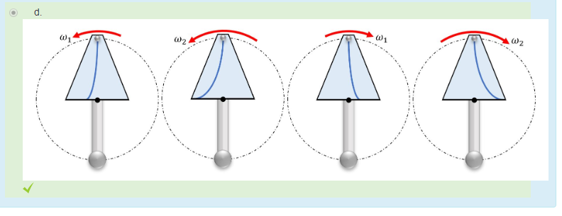
0.35 | Flow Rate (L/min)
100 | angular velocity (rpm)
134 | OP (mm)
2 | d (mm)

Q1) | 2.327 | m/s
Q2) | 232.9 | deg
Q3) | 41.57 | m/s^2
Q4) | 339.3 | deg
Q5) | 0 | m/s^2 | don’t forget units
Q6) | Assuming w2 > w1:

